Modèle Obat
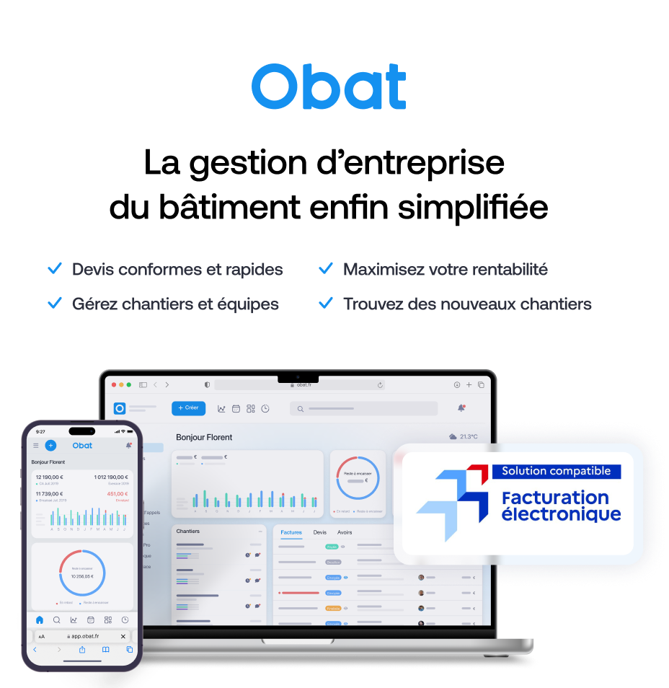
AJOUTER VOTRE LOGO (Inserer > Image) |  |  |  | FACTURE |  |  |  | DEVIS
 | Votre entreprise
 | Adresse
 | Code postal et ville |  |  |  |  |  |  | 189900%
 | Numéro de téléphone
 | Adresse email

 |  |  |  |  |  |  | Votre client
 |  |  |  |  |  |  | Nom du client
 |  |  |  |  |  |  | Adresse
 |  |  |  |  |  |  | Code postal et ville

 | Date de devis : |  | 1899.12.30
 | En référance au Devis N°:
 | N° Chantier:
 | Motif
 | Date
 | Valable jusqu'à
 | Durée estimée à

 | Description |  |  |  | Unité | Qté | Prix unitaire | TVA | Total HT | 0 | Ce modèle d'avenant au devis vous est offert par Obat.
 | 1. Chambre |  |  |  |  |  |  |  |  |  | 💡 Avec Obat, créez un avenant depuis votre devis existant en 2 clics, le client signe directement depuis son téléphone, et le montant s'ajoute automatiquement à votre suivi de chantier.
 | Main d'oeuvre |  |  |  | h | 2 | 60 € | 20% | 120.00 €
 | Prise |  |  |  | pièce | 10 | 20.50 € | 20% | 205.00 €
 | 2. Salle de bain
 | Main d'oeuvre |  |  |  | h | 1 | 60 € | 20% | 30.00 €
 | Prise |  |  |  | pièce | 2 | 20.50 € | 20% | 41.00 €

1
 | Total HT | Taux TVA | Total TVA | Total TTC |  |  | Total HT : |  | 396.00 €
 | 396.00 € | 20% | 79.20 € | 475.20 € |  |  | Total TVA : |  | 79.20 €
 | 0.00 € | 10% | 0.00 € | 0.00 € |  |  | Total TTC : |  | 475.20 €
 | 0.00 € | 5.5% | 0.00 € | 0.00 € |  |  | Montant devis initial TTC |  | 200.00 €
 |  |  |  |  |  |  | Montant avenant TTC |  | 475.20 €
 |  |  |  |  |  |  | Montant total chantier TTC |  | 675.20 €
 | Conditions de paiement
 | Coordonnées bancaires : IBAN : XXXX XXXX XXXX XXXX BIC : XXXXXXX

 | Commentaires |  |  |  |  |  | Date et signature
 | Le présent avenant modifie et complète le devis N°___ du ___. Il ne se substitue pas au devis initial mais s'y ajoute. Les conditions générales du devis initial s'appliquent. |  |  |  |  |  | Bon pour accord — travaux supplémentaires acceptés" Avec date + signature client + cachet

 | Avenant de devis offert par OBAT, le logiciel de devis et facture conçu pour les artisans du bâtiment +21 000 pros du bâtiment ont choisi Obat pour la gestion de leur entreprise Retrouvez notre offre sur www.obat.fr

